工作表2
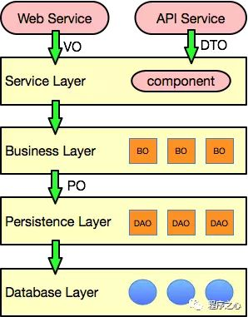
1. PO(persistant object) 持久物件 | PO(persistant object) 持久物件 在 o/r 對映的時候出現的概念，如果沒有 o/r 對映，沒有這個概念存在了。通常對應資料模型 ( 資料庫 ), 本身還有部分業務邏輯的處理。可以看成是與資料庫中的表相對映的 java 物件。最簡單的 PO 就是對應資料庫中某個表中的一條記錄，多個記錄可以用 PO 的集合。 PO 中應該不包含任何對資料庫的操作。 | PO(Persistant Object) 一個 PO 即資料庫裡的一筆記錄。 好處是可以把一筆記錄當作一個物件處理，可以方便的轉換成其他物件。
2. DO（Domain Object）領域物件 | DO（Domain Object）領域物件 就是從現實世界中抽象出來的有形或無形的業務實體。一般和資料中的表結構對應。
3. TO(Transfer Object) ，資料傳輸物件 | TO(Transfer Object) ，資料傳輸物件 在應用程式不同 tie( 關係 ) 之間傳輸的物件
4. DTO（Data Transfer Object）資料傳輸物件 | DTO（Data Transfer Object）資料傳輸物件 這個概念來源於J2EE的設計模式，原來的目的是為了EJB的分散式應用提供粗粒度的資料實體，以減少分散式呼叫的次數，從而提高分散式呼叫的效能和降低網路負載，但在這裡，我泛指用於展示層與服務層之間的資料傳輸物件。 | DTO(Data Transfer Object) 主要用於遠端調用等需要大量傳輸物件的地方。 比如我們一張表有100個欄位，那麼對應的PO就有100個屬性。 但是我們介面上只要顯示10個欄位，用戶端用WEB service來獲取資料，不需要將整個PO物件傳遞到用戶端， 此時即可以用只有10個屬性的DTO來傳遞結果到用戶端，如此亦不會暴露服務端表結構。到達用戶端以後，如果用這個物件來對應介面顯示，那此時它的身份就轉為VO
5. VO(view object) 值物件 | VO(view object) 值物件 檢視物件，用於展示層，它的作用是把某個指定頁面（或元件）的所有資料封裝起來。 | VO(Value Object) ViewObject表現層物件 主要對應介面顯示的資料物件。對於一個WEB頁面，或者SWT、SWING的一個介面，用一個VO物件對應整個介面的值。
6. BO(business object) 業務物件 | BO(business object) 業務物件 從業務模型的角度看 , 見 UML 元件領域模型中的領域物件。封裝業務邏輯的 java 物件 , 通過呼叫 DAO 方法 , 結合 PO,VO 進行業務操作。 business object: 業務物件 主要作用是把業務邏輯封裝為一個物件。這個物件可以包括一個或多個其它的物件。 比如一個簡歷，有教育經歷、工作經歷、社會關係等等。 我們可以把教育經歷對應一個 PO ，工作經歷對應一個 PO ，社會關係對應一個 PO 。 建立一個對應簡歷的 BO 物件處理簡歷，每個 BO 包含這些 PO 。 這樣處理業務邏輯時，我們就可以針對 BO 去處理。 | BO(Business Object) 主要作用是把業務邏輯封裝為一個物件。這個物件可以包括一個或多個其他的物件。 比如一個簡歷，有教育經歷、工作經歷等等 我們可以把教育經歷對應一個PO，工作經歷對應一個PO。 建立一個對應簡歷的BO物件處理簡歷，每個BO包含這些PO。 這樣處理業務邏輯時，我們就可以針對BO去處理。
7. POJO(plain ordinary java object) 簡單無規則 java 物件 | POJO(plain ordinary java object) 簡單無規則 java 物件 純的傳統意義的 java 物件。就是說在一些 Object/Relation Mapping 工具中，能夠做到維護資料庫表記錄的 persisent object 完全是一個符合 Java Bean 規範的純 Java 物件，沒有增加別的屬性和方法。我的理解就是最基本的 Java Bean ，只有屬性欄位及 setter 和 getter 方法！。 | POJO(Plain Old Java Object or Plain Ordinary Java Object) 只有屬性及getter、setter 的 Java Object 一個POJO持久化以後就是PO 直接用它傳遞、傳遞過程中就是DTO 直接用來對應表示層就是VO
8. DAO(data access object) 資料訪問物件 | DAO(data access object) 資料訪問物件 是一個 sun 的一個標準 j2ee 設計模式， 這個模式中有個介面就是 DAO ，它負持久層的操作。為業務層提供介面。此物件用於訪問資料庫。通常和 PO 結合使用， DAO 中包含了各種資料庫的操作方法。通過它的方法 , 結合 PO 對資料庫進行相關的操作。夾在業務邏輯與資料庫資源中間。配合 VO, 提供資料庫的 CRUD 操作 | DAO(Data Access Object) 主要用來封裝對資料庫的訪問。通過它可以把POJO持久化為PO，用PO組裝出來VO、DTO
 |  | Entity 與 VO： Entity 帶有 Identity，VO 沒有帶 Identity，也就是說 Entity 只有異動了 Identity 才算是不同物件，但 VO 只要有屬性被變更了，就視為是不同物件
 | PO 持久物件，資料； BO 業務物件，封裝物件、複雜物件 ，裡面可能包含多個類； DTO 傳輸物件，前端呼叫時傳輸 ； VO 表現物件，前端介面展示。

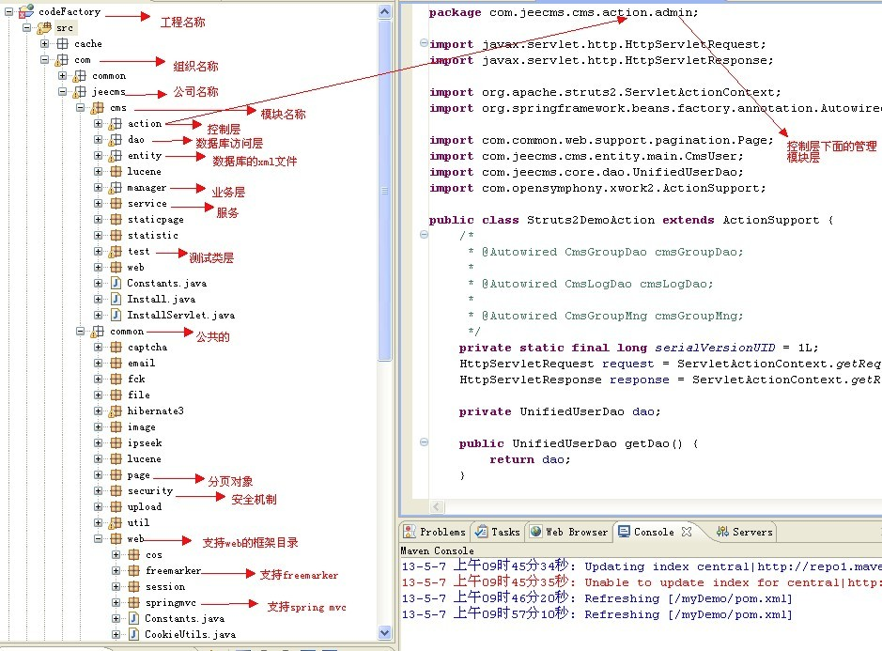
Ref:
1. https://hackmd.io/@MonsterLee/HJyAdgRBB
2. https://www.zhihu.com/question/19773379 https://zhuanlan.zhihu.com/p/35762537 https://blog.csdn.net/chenchunlin526/article/details/69939337

